画像
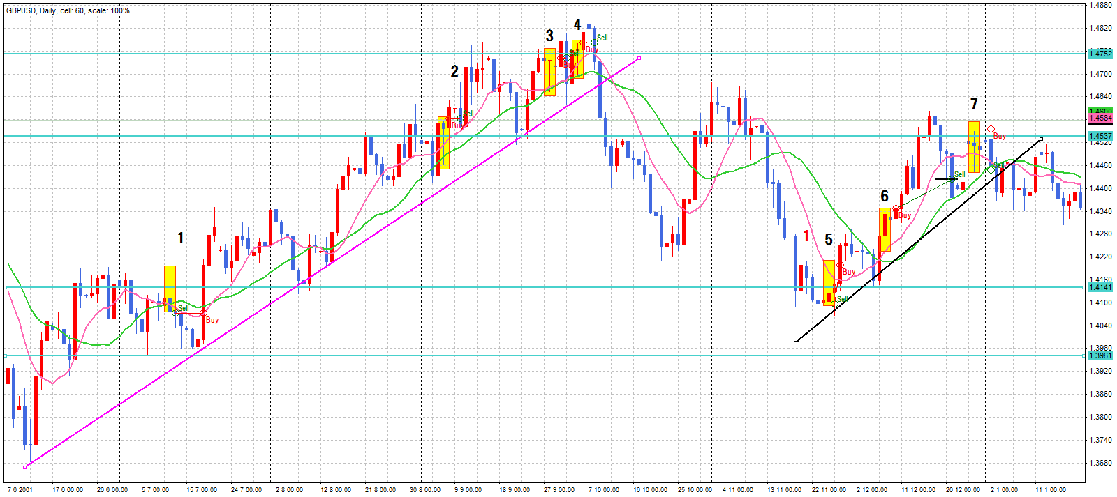

3. レジスタンス付近で長いpb買ってみる43pip→同値

7. まだ上昇継続とみて買い
損切107pip
4，3で同値だったのでまた買う→同値撤退

2. 上昇ラインで下ひげの長いpb同値決済

1. サポートを抜けて戻りを売る 66p→同値

5. サポートラインを突き抜けたpb売り
損切103pip
戻りが十分でなかったかも

6. 下値切り上げ、maクロス、でひげは短いがbuy
pb出現でストップを上げる→決済76pip

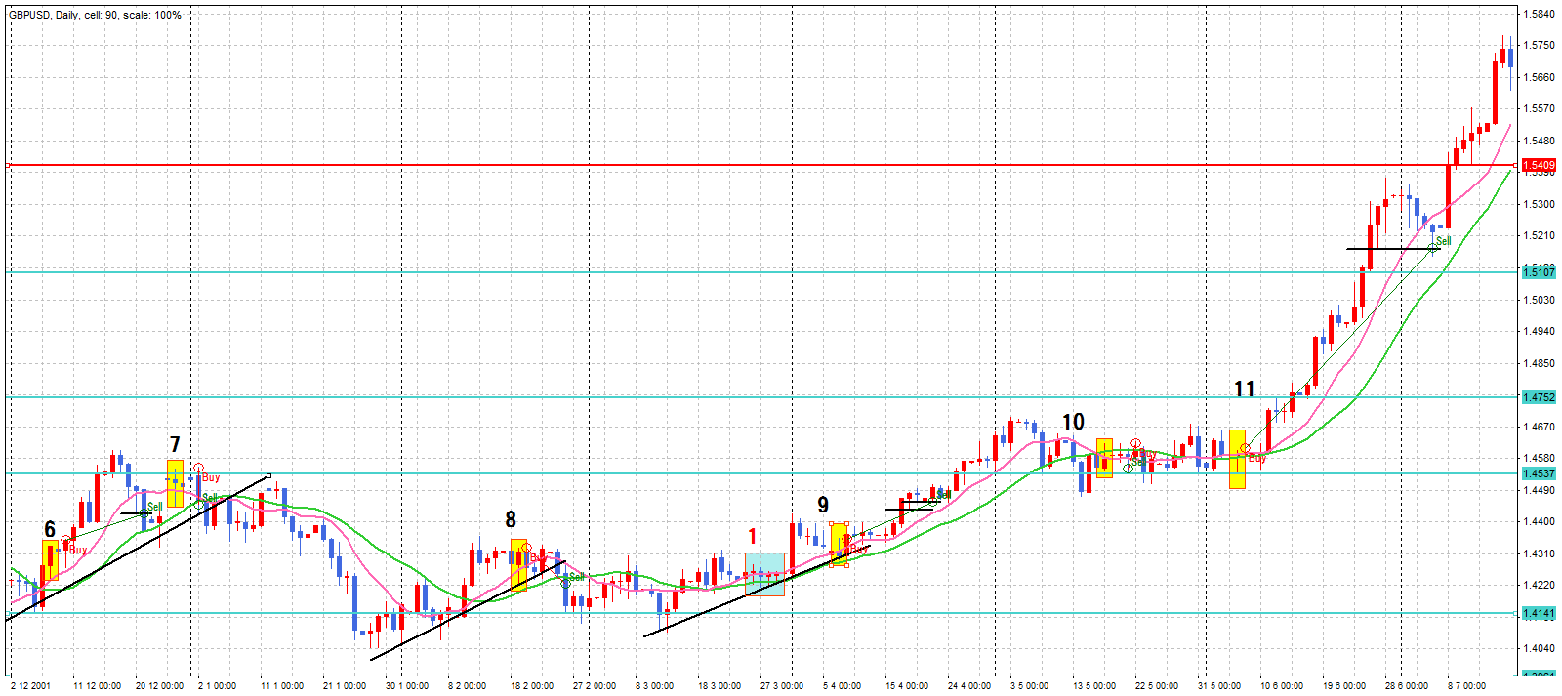

10. MAクロス後のpb売り
損切
9. 戻りの pb下値切り上げで買い
pb出現でストップを上げる
もう一度pb出現でストップを上げる

8. サポートからの戻りのpbと思い買い
ここは買ってはいけなかったのかも
キャンドルがごちゃごちゃしている
ところ

11. 2本のMAが重なったところでpb出現で買い
次のpb出現でストップを上げる決済514pip

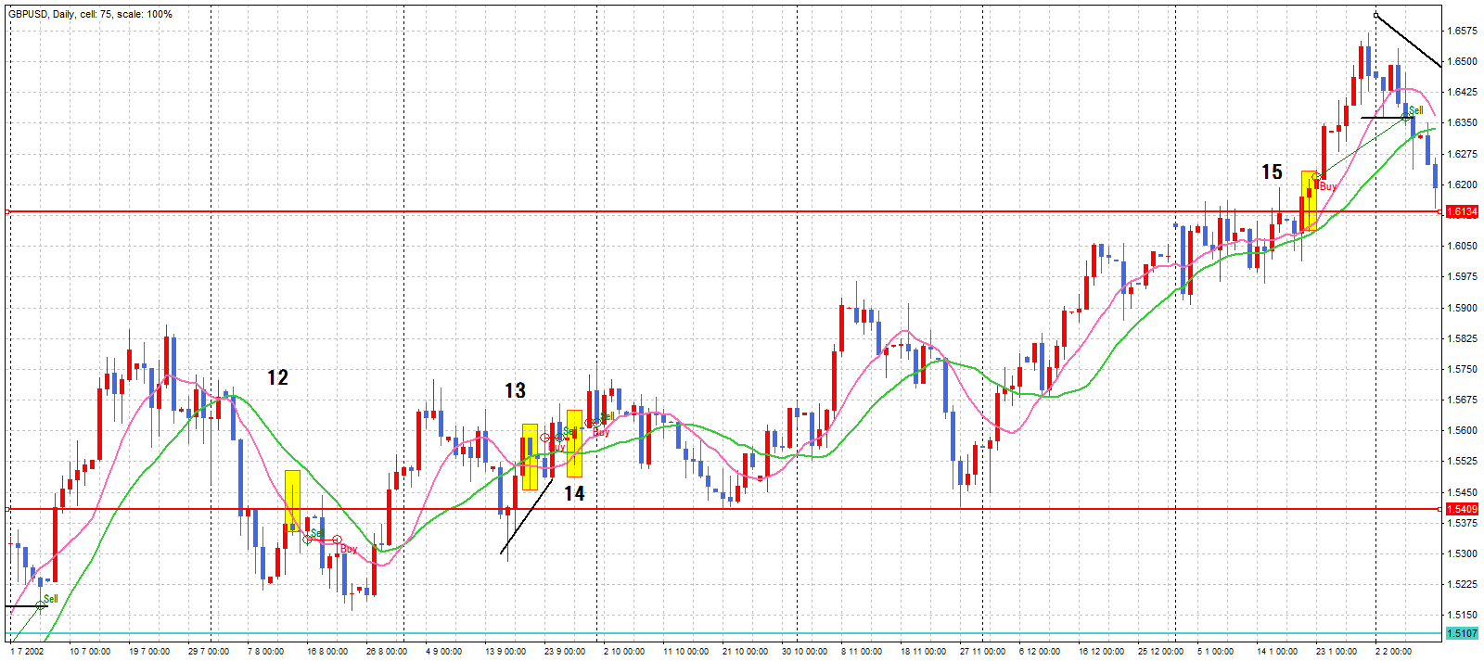

15. レジスタンス抜け、MA上向きでpb出現で買い
次のpbでストップを上げる→決済

12.サポートでpb出現一度もぐってきたところを売り
同値
13. MAクロスでpb出現
買ってみる
同値
14. 下値切り上げMAクロス78pip利益があったが同値

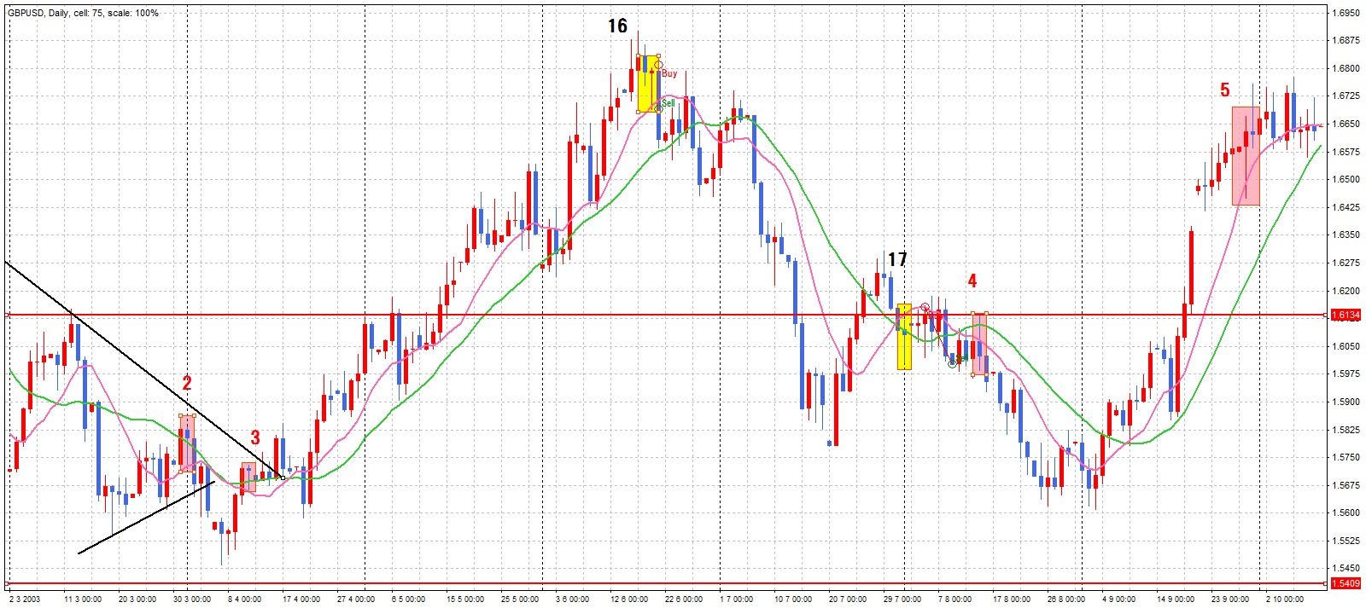

16. 上昇トレンド継続とみて買い
損切 120pip
5. 見送り戻りが足りないと判断

3. 2と同じ理由で見送り
17. MAクロスでエントリー 損切

2. 下値切り上げで買いのpb出現
しかしダウントレンド中とみて見送り

4. レジスタンスの所で戻されたPB
売るべきだった

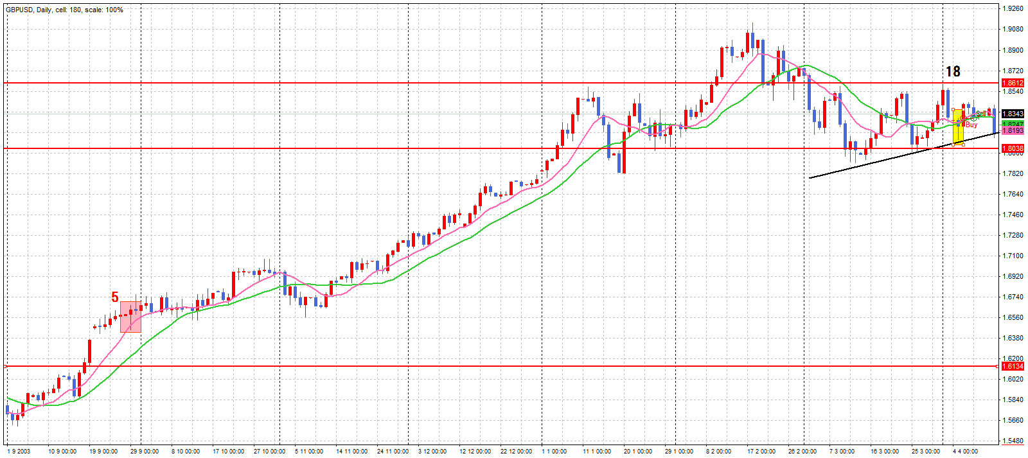

18. レジスタンス超え→買い
123pip利益があったが同値

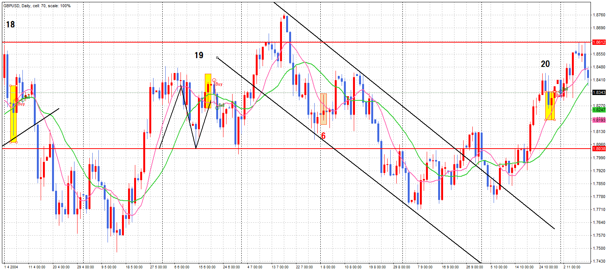

19. レジスタンスを超えてもどり→ maクロス→ 買い
→損切150 pip

20. レジスタンス超え→買い→同値撤退

6. アップトレンド中とみなし見送り

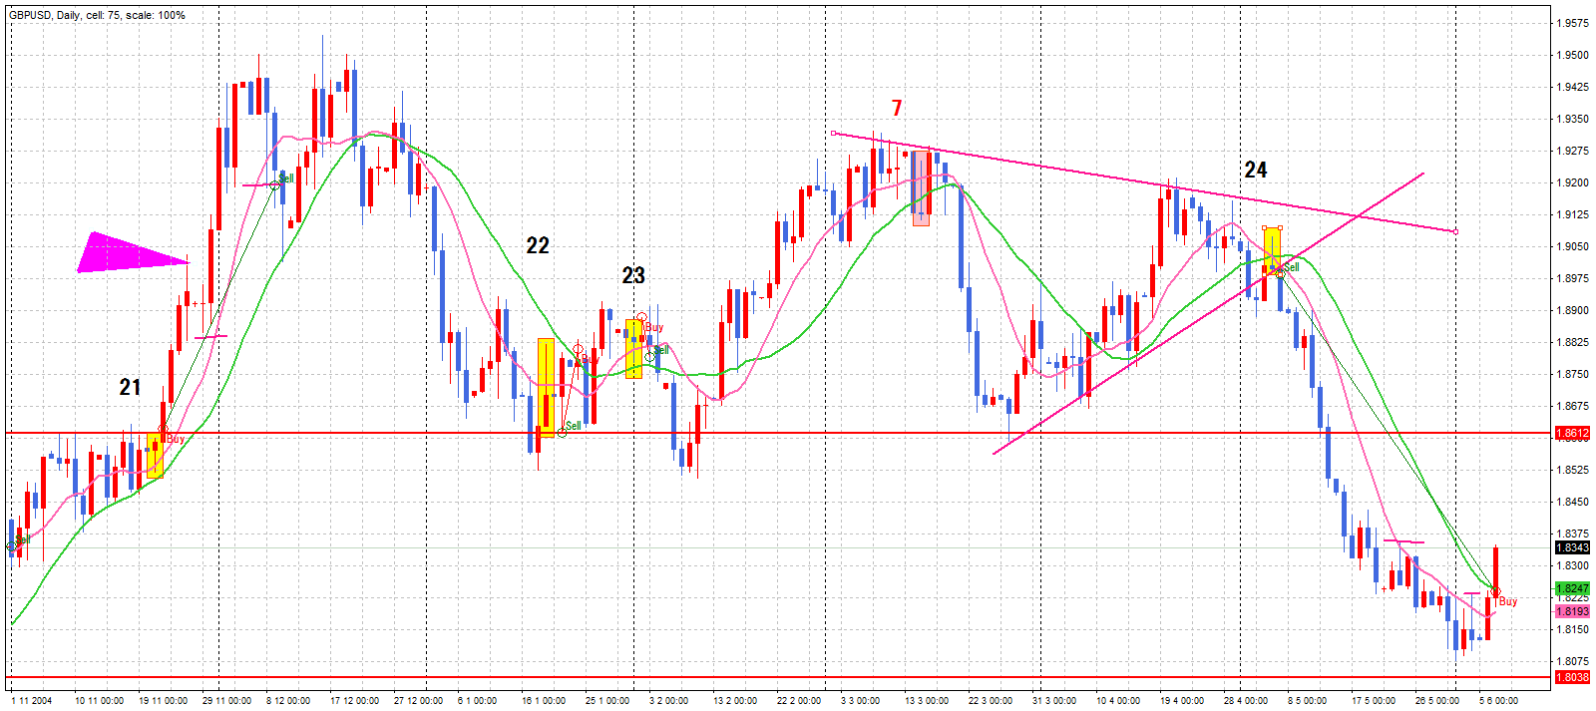

22. このまま戻りはせず下がりはしないだろうなと思いつつ売る
→やはり損切
7. レンジの中のpbとみなし見送り

24. maクロス、上値を超えられない→売り

21. アップトレンド→レンジを超えた→買い
中指出現(ピンクの三角)→ストップを上げる→pb出現→
ストップを上げる→決済572pip
23. アップトレンドの転換かと思いつつ買い→損切

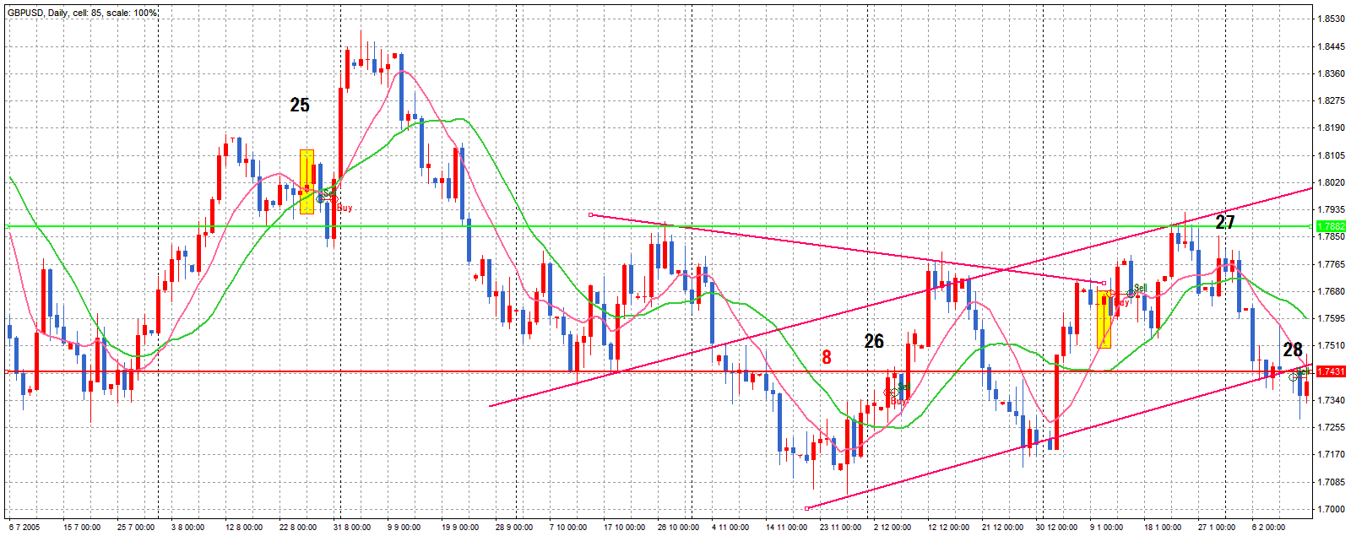

25. 怪しいPBだがサポートを抜けたの で売る→ストップを同値→同値決済

26. S/Lを超えたので買いのPBでエントリー 112pip利益があるも同値決済

8 サポートを抜けたがもう少し引き付けてからと思い見送り

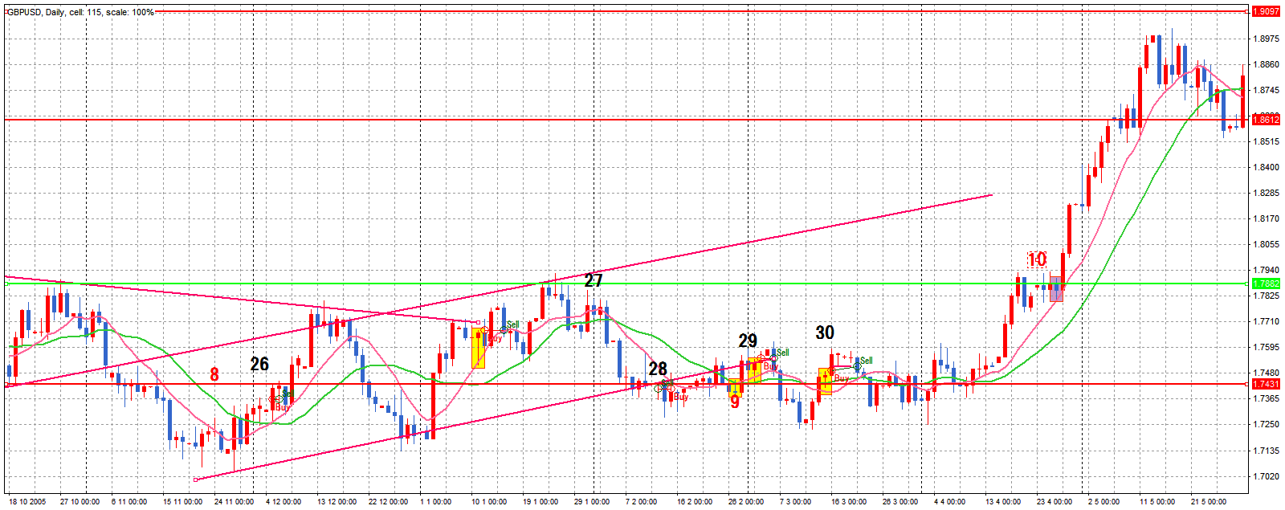
10. 緑のラインを超えたら伸びるだろうなとは思いつつ、pbのひげが短いのともう少し戻ってから買いたいと思い見送り→大きく伸びる

28. サポートあたりで上髭の長いpb出現売ってみる→同値撤退

27. 下値切りあがり、上値切り下がっているところにPB出現で買いのエントリーをどうしようかと思いながらエントリーしてみる→100pip利益が出るも同値

29. またサポートへ戻ってきての買いpbで買う→同値撤退

30. もぐって戻ってきたところにpbで買い→同値撤退

9. またサポートを下へ超えたところ、MAクロスで売り→売り注文達成せず

13 レジスタンスをブレイクするかと思い買いの注文→成立せず
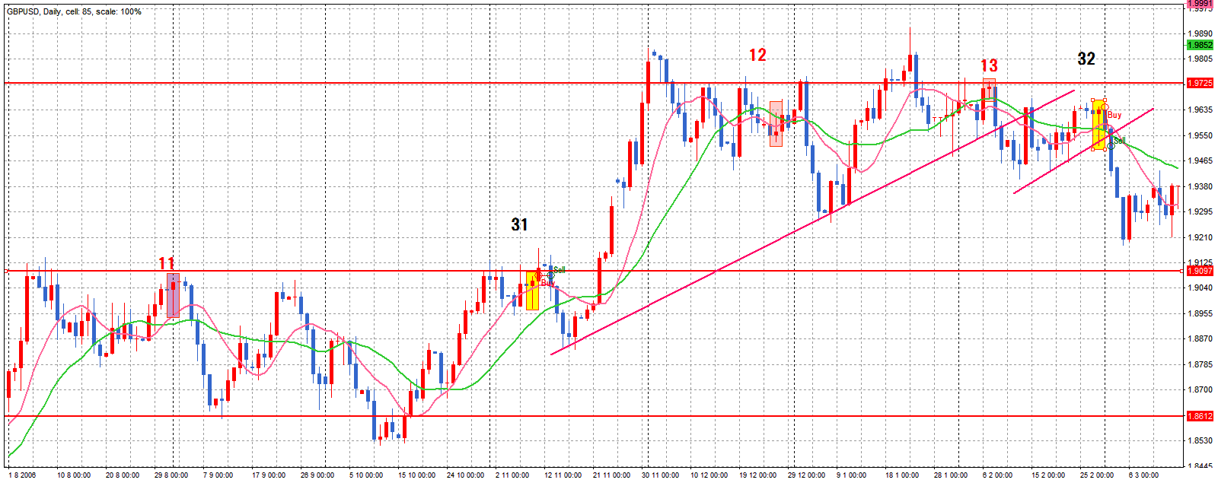

12. 買い目線だったので見送り

11. 買いのpbを待っていたやっと出現→注文成立せず
31. レンジをブレイクするかな？と、思い買いのpbでエントリー→同値撤退

32 レンジをブレイクするかな？と、思い買いのpbでエントリー→損切133pip

